ლოტი #1 მულტიპორტული კაბელი
ლოტი #1
(ფასების ცხრილი)
დასახელება | მოდელი | ფოტო | რაოდენობა (ცალი) | ერთეულის ღირებულება (დღგ-ს ჩათვლით) | ჯამი (დღგ-ს ჩათვლით) | ვალუტა
multiport adapter cabel- VX 680 ტერმინალებისთვის | 301001-10-CMI | 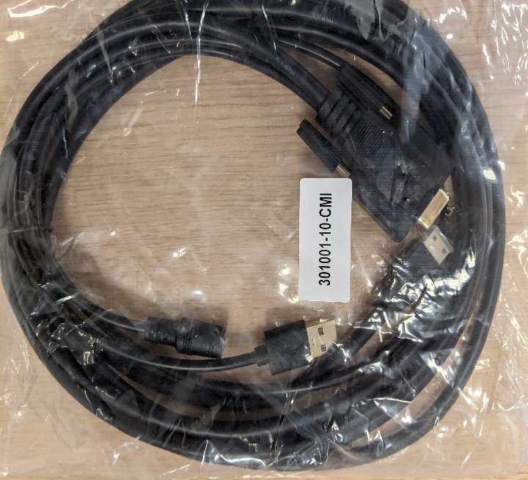 | 1000 | 0 | 0
სულ ჯამური ღირებულება დღგ-ს ჩათვლით: |  |  |  |  | 0

ლოტი #2 გადამყვანის USB კაბელი
ლოტი #2
(ფასების ცხრილი)
დასახელება | ფოტო | რაოდენობა (ცალი) | ერთეულის ღირებულება (დღგ-ს ჩათვლით) | ჯამი (დღგ-ს ჩათვლით) | ვალუტა
POS ტერმინალი VeriFone VX680 HDMI გადამყვანის USB კაბელი |  | 500 | 0 | 0
სულ ჯამური ღირებულება დღგ-ს ჩათვლით: |  |  |  | 0

